Sheet1
采购配置清单
序号 | 采购货物名称 | 规格或配置技术参数 | 单位 | 采购数量 | 市场单价（元） | 合计（元） | 备注 | 参考品牌型号 | 参考样式
1 | 折叠伞（素色或渐变色） | 伞面直径：105cm；伞布：高密度碰击布；伞骨：抗风玻纤维；涂层：黑胶防晒涂层。手柄：ABA材质。如图。 | 把 | 160 | 11 | 1760 | 印字：定期检查早预防，脊柱健康有保障 |  | 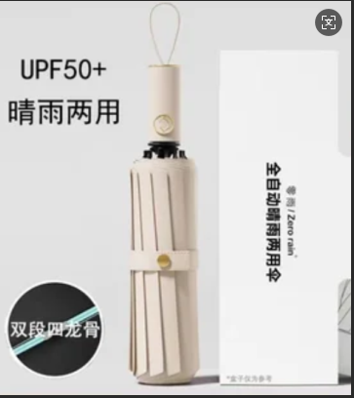
2 | 手持电动风扇 | 产品重量：190克，电池类型：锂聚合物电池；额定电压：3-4V；功率：2.5W；LED实时数显，USB充电，5挡风力；如图。 | 个 | 100 | 15 | 1500 | 印字：定期检查早预防，脊柱健康有保障 |  | 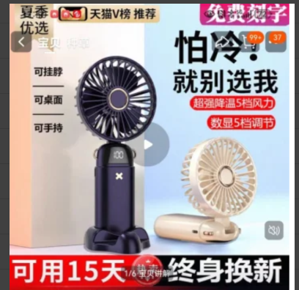
3 | 环保袋 | 材质：双层帆布；规格：37*32*12cm；如图。 | 个 | 300 | 8.5 | 2550 | 印字：健康脊柱，阳光少年 |  | 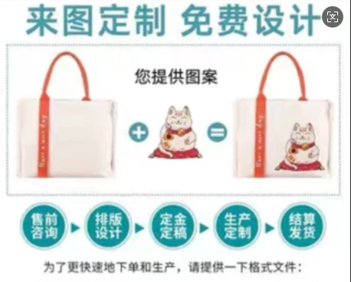
4 | 折叠杯 | 材质：304不锈钢；容量：250ml；可折叠；如图。 | 个 | 100 | 9.5 | 950 | 印字：定期检查早预防，脊柱健康有保障
5 | 笔袋 | 材质：牛津布；规格：20*6*10cm；如图。 | 个 | 100 | 7.8 | 780 | 印字：姿势端正书包轻，脊柱健康伴我行 |  | 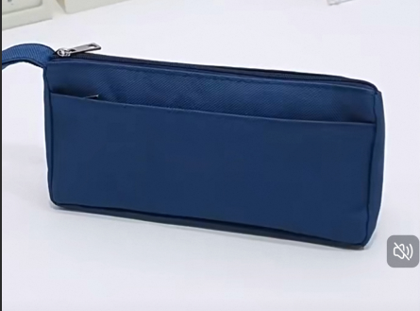
6 | 太阳帽 | 规格：帽檐：12.5cm；黑胶防晒，配防风绳；可卷收纳。如图。 | 个 | 100 | 7 | 700 | 印字：健康脊柱，阳光少年 |  | 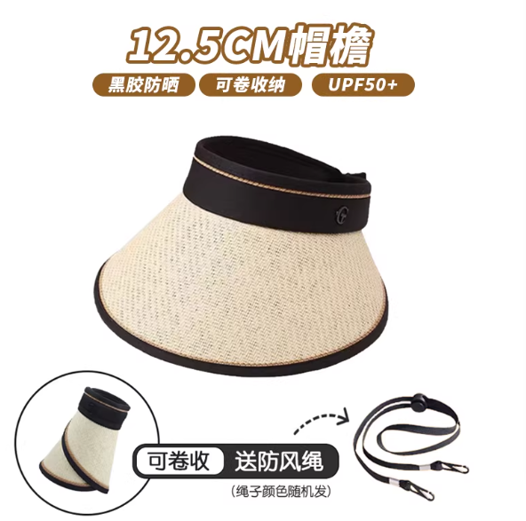
7 | 手机支架 | 材质：合金；重量约：148克；可旋转、折叠、升降；底座防滑；如图。 | 个 | 100 | 8.5 | 850 | 印字：健康脊柱，阳光少年 |  | 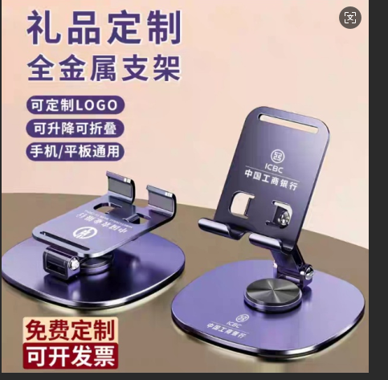
8 | 指甲钳套装 | 材质：碳钢；四件套：（斜口指甲刀：长约：63mm、大号指甲刀：长约：80mm；中号指甲刀：长约：60mm、抛光锉）。如图。 | 套 | 100 | 4.8 | 480 | 印字：定期检查早预防，脊柱健康有保障 |  | 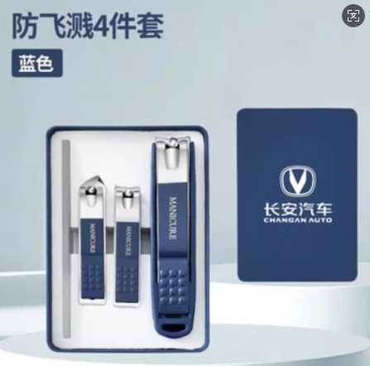
9 | 折叠背包 | 材质：涤纶；规格：30*16*42cm；如图。 | 个 | 100 | 19 | 1900 | 印字：健康脊柱，阳光少年
10 | 自拍杆 | 360°横竖屏；一体式三脚架；10m蓝牙遥控；伸长约：710mm；收纳约：185mm。如图。 | 个 | 100 | 9.8 | 980 | 印字：健康脊柱，阳光少年 |  | 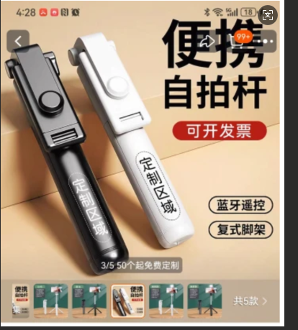
11 | 手摇卷笔刀 | 材质：塑料；规格约：7*4.3*5cm；重量约：85克；自动进铅。如图。 | 个 | 100 | 6.5 | 650 | 印字：姿势端正书包轻，脊柱健康伴我行 | 得力、晨光 | 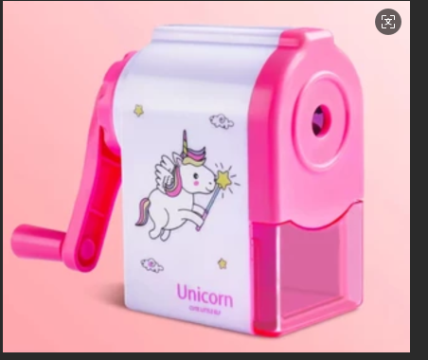
12 | 冰丝速干短袖T恤 | 面料：聚酯纤维90% 聚氨酯弹性纤维(氨纶)10%；短袖，翻领设计；速干型。如图。 | 件 | 60 | 30 | 1800 | 印字：定期检查早预防，脊柱健康有保障 |  | 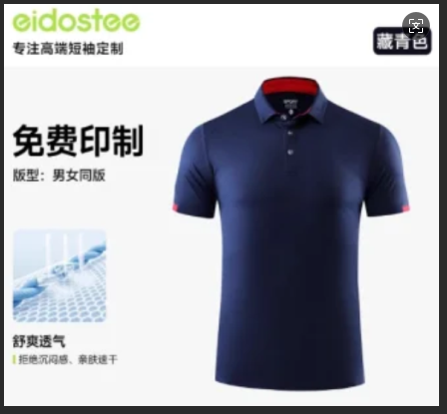
13 | 三角尺套装 | 四件套（30°三角板、45°三角板、180°量角器、15cm直尺） | 套 | 300 | 6 | 1800 | 印字：定期检查早预防，脊柱健康有保障 | 得力、晨光 | 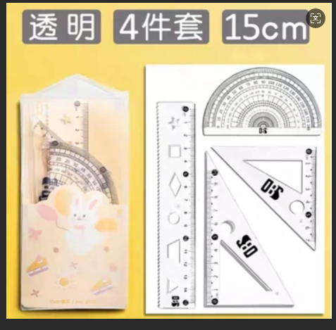
14 | 黑色中性笔 | 书写粗细：0.5mm；如图。 | 支 | 3000 | 1.1 | 3300 | 印字：健康脊柱，阳光少年 | 得力、晨光
1、以上报价须为人民币报价，包含：产品价、运输费（含装卸费）、印刷费、设计费、排版费、税费等费用。2、产品须符合国家相关质量标准，按国家有关产品“三包”规定执行“三包”，所提供的货物必须是全新的合格产品。3、确定供应商后需以使用科室确认款式及印字要求后，方可全部供货。

